CR6 - CQ6
 |  |  | Fabricación, Montaje, Mantención y Reparación

 |  |  | Productos Metálicos de uso estructural y Obras Civiles

 |  |  | WWW.RUDEL.CL

CR6-Croquis 6 | ECONOMIZADOR II - PARED TRASERA - ZONA INFERIOR |  |  |  |  | Cambio 60cu Caps y 47cu Recapes

Ubicación del equipo: |  | Economizador II piso 6°, Buzón Eco 2 |  | Supervisor turno día: | Mario Vidal
 |  |  |  | Supervisores turno noche: | Marcelino Vasquez
Sistema bloqueado: |  | Agua Vapor |  | Ito Planta Turno día: | Jaime Urra
 |  |  |  | Ito Planta Turno noche: | Victor Cortes

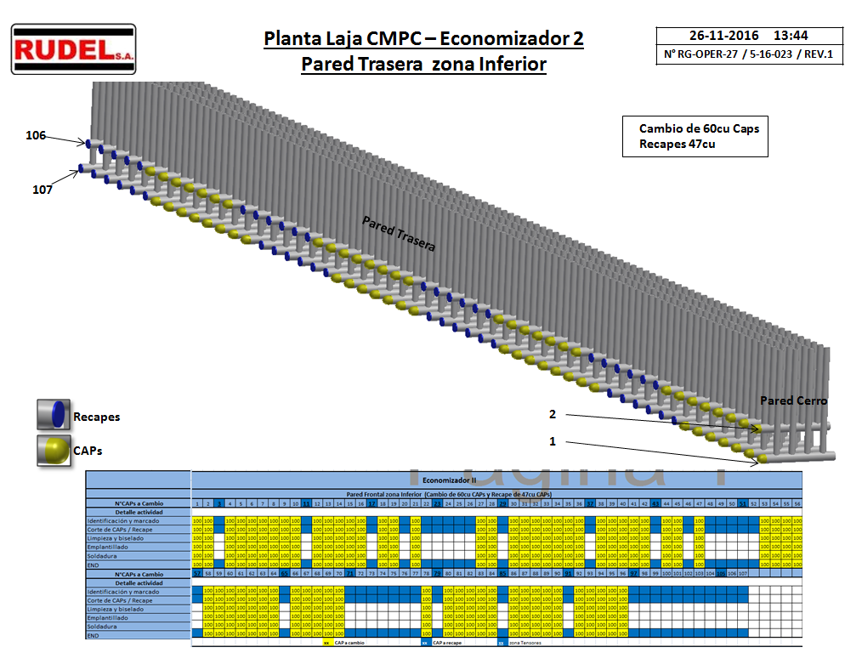

 |  |  |  |  |  |  | 14

